Worksheet
 | Alklima B.V.
 | Van Hennaertweg 29
 | 2952 CA Alblasserdam
 | NEDERLAND
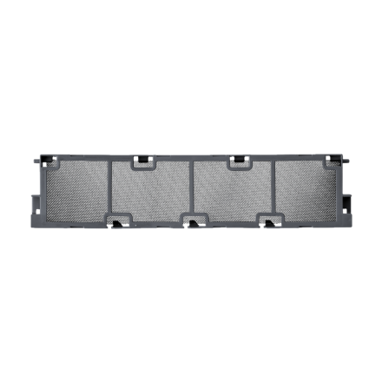
Code | MAC-3010 FT
Product | Deodoriserende geurfilter (LN18-60)

Afmetingen & aansluitingen
Naam |  | Waarde | Eenheid
Afmetingen (HxBxD) |  | 9 × 226 × 52 | mm

Overige gegevens
Naam |  | Waarde | Eenheid
Type toebehoren/onderdelen |  | Filter
Toebehoren |  | Ja
Onderdeel |  | Nee

